상품제안서
방수 부직포가방(중) | 상품코드: S41395

 |  |  |  |  |  |  | 02-713-8555 | www.synergygift.co.kr
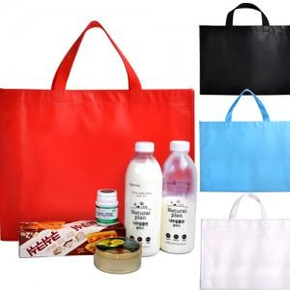

【상세/제작정보】 | <p><span style="font-size: 14pt;">※ 운임비 별도 발생 됩니다.</span></p>

【인쇄/포장옵션】 | 실크 / 포장불가능

【공급단가】 | 수량 | 100~ | 300~ | 1,000~ | 3,000~ | 10,000~
*VAT별도 | 검정 | 1,820원 | 1,720원 | 1,630원 | 1,590원 | 1,560원
 | 흰색 | 1,820원 | 1,720원 | 1,630원 | 1,590원 | 1,560원
 | 빨강 | 1,820원 | 1,720원 | 1,630원 | 1,590원 | 1,560원
 | 하늘 | 1,820원 | 1,720원 | 1,630원 | 1,590원 | 1,560원

【상품 URL】 | https://www.synergygift.co.kr:443/src/goods_detail.php?gdno=41395

